Introdução
Como utilizar sua planilha de Gestão do Orçamento

Um dos principais passos para termos uma vida financeira mais organizada e equilibrada é o controle do quanto ganhamos e do quando e como gastamos. Uma planilha de orçamento familiar é uma ótima opção para ajudar nesta organização.

Planilha de orçamento
Saldo positivo
Clique no botão ao lado para acessar a Planilha de Orçamento. Nela você poderá registrar: => Receitas (tudo o que ganhamos) => Investimentos (o que gardamos para realizar nosso planos e sonhos, ou para eventuais imprevistos) => Despesas: - Fixas: aquelas que tem o mesmo montante mensalmente - Variáveis: aquelas que geralmente acontecem todos os meses, mas com valores variáveis - Eventuais: são despesas que não ocorrem todos os meses mas que precisamos estar preparados quando acontecerem
Saldo negativo
Na coluna "orçado", você poderá registrar uma estimativa do que você imagina receber e gastar mensalmente. Já nas colunas dos meses você registra o que realmente aconteceu em cada mês. Também é importante termos um calendário financeiro (veja um exemplo abaixo). Desta forma, podemos nos organizar mês a mês, inclusive fazendo reservas antecipadamente para lidar com estes gastos. Após preencher a planilha, você poderá se ver em duas situações: saldo positivo ou saldo negativo. Clique nos botões ao lado para ver nossas sugestões para cada caso.

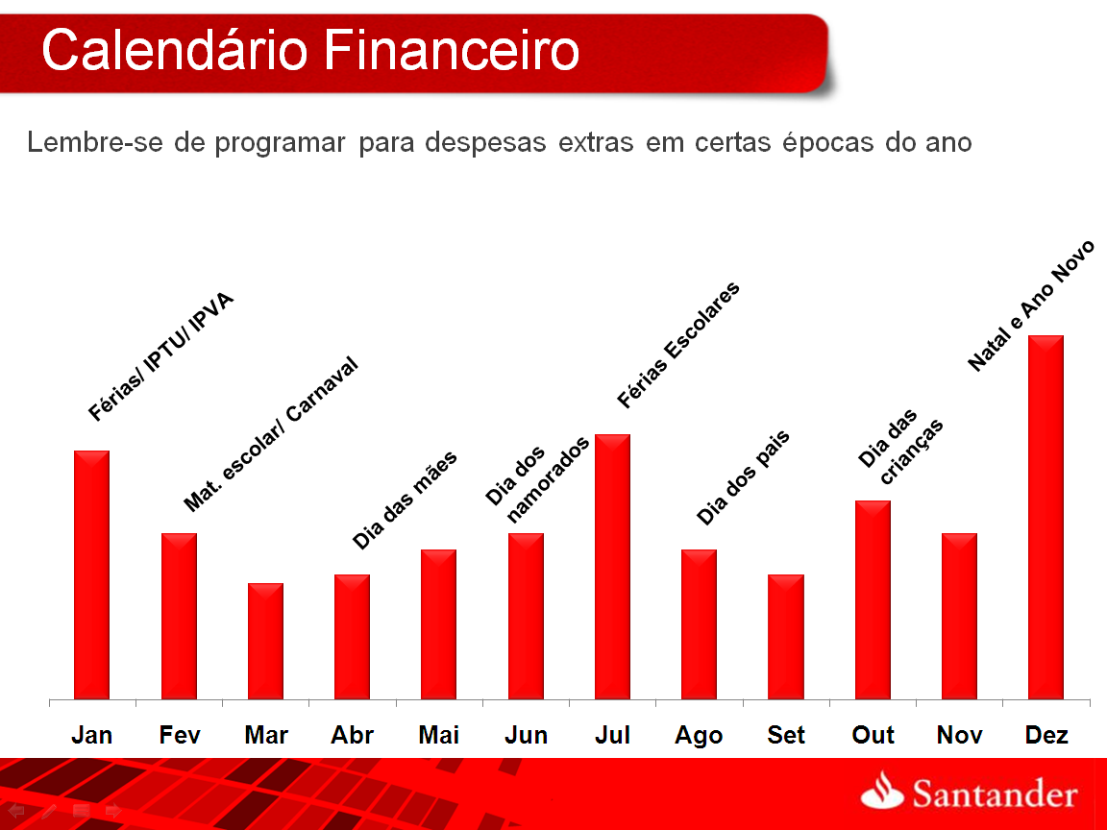
Calendário Financeiro

Exemplo: todo início de ano, nos meses de janeiro e fevereiro há uma série de compromissos, ipva, iptu, materiais escolares e matrícula (para quem tem filhos). Todo ano ficamos “apertados” nessa época e acabamos usando mais do que devíamos cheque especial e cartão de crédito. Para evitarmos essa situação e sabendo do valor das contas, podemos guardar um pouco por mês ou parte do 13° salário para evitar maiores problemas. Evite pagar juros ou multas desnecessariamente!

Preencha a Planilha Orçamento
Voltar
Planilha de Gestão do Orçamento Pessoal
Previsão |  |  |  |  | 1º semestre |  |  |  |  |  | 2º semestre |  |  |  |  |  | Total
 |  |  |  | Orçado | Jan | Fev | Mar | Abr | Mai | Jun | Jul | Ago | Set | Out | Nov | Dez
Receitas |  |  | Salário | - | - | - | - | - | - | - | - | - | - | - | - | - | -
 |  |  | Aluguel | - | - | - | - | - | - | - | - | - | - | - | - | - | -
 |  |  | Pensão | - | - | - | - | - | - | - | - | - | - | - | - | - | -
 |  |  | 13º salário / Férias | - | - | - | - | - | - | - | - | - | - | - | - | - | -
 |  |  | PLR / Bônus / Comissão | - | - | - | - | - | - | - | - | - | - | - | - | - | -
 |  |  | Outros | - | - | - | - | - | - | - | - | - | - | - | - | - | -
 |  |  | Total | R$ 0.00 | - | - | - | - | - | - | - | - | - | - | - | - | R$ 0.00

Investimentos |  |  | Poupança | - | - | - | - | - | - | - | - | - | - | - | - | - | -
 |  |  | CDB | - | - | - | - | - | - | - | - | - | - | - | - | - | -
 |  |  | Fundos | - | - | - | - | - | - | - | - | - | - | - | - | - | -
 |  |  | Ações | - | - | - | - | - | - | - | - | - | - | - | - | - | -
 |  |  | Previdência privada | - | - | - | - | - | - | - | - | - | - | - | - | - | -
 |  |  | Outros | - | - | - | - | - | - | - | - | - | - | - | - | - | -
 |  |  | Total | R$ 0.00 | - | - | - | - | - | - | - | - | - | - | - | - | R$ 0.00
 |  |  | % sobre Receita | - | - | - | - | - | - | - | - | - | - | - | - | - | -

 |  | Moradia/ Habitação | Aluguel | - | - | - | - | - | - | - | - | - | - | - | - | - | -
Despesas | Fixas |  | Condomínio | - | - | - | - | - | - | - | - | - | - | - | - | - | -
 |  |  | Financiamento casa | - | - | - | - | - | - | - | - | - | - | - | - | - | -
 |  |  | Diarista/Mensalista | - | - | - | - | - | - | - | - | - | - | - | - | - | -
 |  |  | IPTU | - | - | - | - | - | - | - | - | - | - | - | - | - | -
 |  |  | Subtotal | - | - | - | - | - | - | - | - | - | - | - | - | - | -
 |  | Educação | Colégio | - | - | - | - | - | - | - | - | - | - | - | - | - | -
 |  |  | Faculdade | - | - | - | - | - | - | - | - | - | - | - | - | - | -
 |  |  | Idiomas / cursos | - | - | - | - | - | - | - | - | - | - | - | - | - | -
 |  |  | Subtotal | - | - | - | - | - | - | - | - | - | - | - | - | - | -
 |  | Transporte | Prestação do carro | - | - | - | - | - | - | - | - | - | - | - | - | - | -
 |  |  | Seguro do carro | - | - | - | - | - | - | - | - | - | - | - | - | - | -
 |  |  | IPVA | - | - | - | - | - | - | - | - | - | - | - | - | - | -
 |  |  | Subtotal | - | - | - | - | - | - | - | - | - | - | - | - | - | -
 |  | Saúde | Plano de saúde | - | - | - | - | - | - | - | - | - | - | - | - | - | -
 |  |  | Academia | - | - | - | - | - | - | - | - | - | - | - | - | - | -
 |  |  | Subtotal | - | - | - | - | - | - | - | - | - | - | - | - | - | -
 |  | Outros | Seguro de vida | - | - | - | - | - | - | - | - | - | - | - | - | - | -
 |  |  | Outros | - | - | - | - | - | - | - | - | - | - | - | - | - | -
 |  |  | Subtotal | - | - | - | - | - | - | - | - | - | - | - | - | - | -
 |  | Total despesas fixas |  | R$ 0.00 | - | - | - | - | - | - | - | - | - | - | - | - | R$ 0.00
 |  | % sobre Receita |  | - | - | - | - | - | - | - | - | - | - | - | - | - | -
 | Variáveis | Habitação | Luz | - | - | - | - | - | - | - | - | - | - | - | - | - | -
 |  |  | Internet / TV | - | - | - | - | - | - | - | - | - | - | - | - | - | -
 |  |  | Água | - | - | - | - | - | - | - | - | - | - | - | - | - | -
 |  |  | Gás | - | - | - | - | - | - | - | - | - | - | - | - | - | -
 |  |  | Telefone / celular | - | - | - | - | - | - | - | - | - | - | - | - | - | -
 |  |  | Outros | - | - | - | - | - | - | - | - | - | - | - | - | - | -
 |  |  | Subtotal | - | - | - | - | - | - | - | - | - | - | - | - | - | -
 |  | Transporte | Combustível | - | - | - | - | - | - | - | - | - | - | - | - | - | -
 |  |  | Estacionamento | - | - | - | - | - | - | - | - | - | - | - | - | - | -
 |  |  | Taxi | - | - | - | - | - | - | - | - | - | - | - | - | - | -
 |  |  | Ônibus / metrô | - | - | - | - | - | - | - | - | - | - | - | - | - | -
 |  |  | Outros | - | - | - | - | - | - | - | - | - | - | - | - | - | -
 |  |  | Subtotal | - | - | - | - | - | - | - | - | - | - | - | - | - | -
 |  | Alimentação | Supermercado | - | - | - | - | - | - | - | - | - | - | - | - | - | -
 |  |  | Feira / padaria | - | - | - | - | - | - | - | - | - | - | - | - | - | -
 |  |  | Outros | - | - | - | - | - | - | - | - | - | - | - | - | - | -
 |  |  | Subtotal | - | - | - | - | - | - | - | - | - | - | - | - | - | -
 |  | Vestuário | Roupas | - | - | - | - | - | - | - | - | - | - | - | - | - | -
 |  |  | Calçados | - | - | - | - | - | - | - | - | - | - | - | - | - | -
 |  |  | Acessórios | - | - | - | - | - | - | - | - | - | - | - | - | - | -
 |  |  | Outros | - | - | - | - | - | - | - | - | - | - | - | - | - | -
 |  |  | Subtotal | - | - | - | - | - | - | - | - | - | - | - | - | - | -
 |  | Cuidados pessoais | Corte de cabelo | - | - | - | - | - | - | - | - | - | - | - | - | - | -
 |  |  | Estética/Manicure | - | - | - | - | - | - | - | - | - | - | - | - | - | -
 |  |  | Farmácia / Drogaria | - | - | - | - | - | - | - | - | - | - | - | - | - | -
 |  |  | Outros | - | - | - | - | - | - | - | - | - | - | - | - | - | -
 |  |  | Subtotal | - | - | - | - | - | - | - | - | - | - | - | - | - | -
 |  | Lazer | Viagens/Passeios | - | - | - | - | - | - | - | - | - | - | - | - | - | -
 |  |  | Cinema/teatro | - | - | - | - | - | - | - | - | - | - | - | - | - | -
 |  |  | Restaurantes/bares | - | - | - | - | - | - | - | - | - | - | - | - | - | -
 |  |  | Clube | - | - | - | - | - | - | - | - | - | - | - | - | - | -
 |  |  | Outros | - | - | - | - | - | - | - | - | - | - | - | - | - | -
 |  |  | Subtotal | - | - | - | - | - | - | - | - | - | - | - | - | - | -
 |  | Outros | Tarifas Banco | - | - | - | - | - | - | - | - | - | - | - | - | - | -
 |  |  | Outros | - | - | - | - | - | - | - | - | - | - | - | - | - | -
 |  |  | Subtotal | - | - | - | - | - | - | - | - | - | - | - | - | - | -
 |  | Total despesas variáveis |  | R$ 0.00 | - | - | - | - | - | - | - | - | - | - | - | - | R$ 0.00
 |  | % sobre Receita |  | - | - | - | - | - | - | - | - | - | - | - | - | - | -
 | Eventuais | Educação | Material escolar | - | - | - | - | - | - | - | - | - | - | - | - | - | -
 |  |  | Uniforme | - | - | - | - | - | - | - | - | - | - | - | - | - | -
 |  |  | Outros | - | - | - | - | - | - | - | - | - | - | - | - | - | -
 |  |  | Subtotal | - | - | - | - | - | - | - | - | - | - | - | - | - | -
 |  | Saúde | Médico / Hospital | - | - | - | - | - | - | - | - | - | - | - | - | - | -
 |  |  | Medicamentos | - | - | - | - | - | - | - | - | - | - | - | - | - | -
 |  |  | Outros | - | - | - | - | - | - | - | - | - | - | - | - | - | -
 |  |  | Subtotal | - | - | - | - | - | - | - | - | - | - | - | - | - | -
 |  | Manutenção/ prevenção | Carro | - | - | - | - | - | - | - | - | - | - | - | - | - | -
 |  |  | Casa | - | - | - | - | - | - | - | - | - | - | - | - | - | -
 |  |  | Outros | - | - | - | - | - | - | - | - | - | - | - | - | - | -
 |  |  | Subtotal | - | - | - | - | - | - | - | - | - | - | - | - | - | -
 |  | Outros | Presentes | - | - | - | - | - | - | - | - | - | - | - | - | - | -
 |  |  | Outros Impostos | - | - | - | - | - | - | - | - | - | - | - | - | - | -
 |  |  | Outros | - | - | - | - | - | - | - | - | - | - | - | - | - | -
 |  |  | Subtotal | - | - | - | - | - | - | - | - | - | - | - | - | - | -
 |  | Total despesas extras |  | R$ 0.00 | - | - | - | - | - | - | - | - | - | - | - | - | R$ 0.00
 |  | % sobre Receita |  | - | - | - | - | - | - | - | - | - | - | - | - | - | -

Saldo |  |  | Receitas | - | - | - | - | - | - | - | - | - | - | - | - | - | -
 |  |  | Investimentos | - | - | - | - | - | - | - | - | - | - | - | - | - | -
 |  |  | Total Despesas | - | - | - | - | - | - | - | - | - | - | - | - | - | -
 |  |  | Saldo Final | R$ 0.00 | - | - | - | - | - | - | - | - | - | - | - | - | R$ 0.00

Saldo positivo
Voltar
Meu saldo está positivo: próximos passos!

Ótimo, agora veja aproveitar os benefícios de ter o saldo positivo

Poupar é:

ü Aumentar patrimônio
ü Se preparar para imprevistos
ü Poder programar a realização de seus projetos de vida

Um bom poupador poupa de forma programada.
E não apenas eventualmente, quando sobra algum dinheiro.

Acesse: www.santander.com.br/investimentos para simular quanto você precisa poupar para atingir seus objetivos. Aproveite e veja alternativas de investimentos para ajudá-lo neste caminho.

Saldo negativo
Voltar
Meu saldo está negativo… e agora?
Calma... Com planejamento e disciplina é possível reverter o jogo.

Sinais de alerta: - Nunca conseguir ficar no “azul” antes de receber o próximo salário - Atraso no pagamento de contas e crédito, como no caso de cartões, por vários meses consecutivos - Não conseguir “cobrir” o valor do cheque especial

Assuma o controle da situação
Registre gastos e ganhos
Reflita sobre suas dívidas
Corte despesas
Procure seu gerente
5 Passos para sair do sufoco:

O primeiro passo é colocar todas as contas na ponta do lápis e ver de que forma você pode aumentar suas receitas e/ou reduzir suas despesas, para que seu saldo se torne positivo. Agora levante quais as dívidas que você tem e quanto somam. Além disso, qual a taxa de juros de cada uma delas. Em seguida, procure renegociar as dívidas. Converse com seu gerente e verifique as alternativas para trocar suas velhas dívidas por uma nova dívida, com taxas de juros menores e que caiba no seu orçamento (atenção ao prazo da dívida e ao valor da parcela).

O envolvimento familiar é fundamental , em todas as etapas !!!!
A esposa/marido ou namorada(o) pode ajudar e muito a controlar as despesas e a eleger prioridades.

